상품제안서
김수자_듀라론 냉감 여름 플라워 베개커버 | 상품코드: F27255

 |  |  |  |  |  |  | 02-412-0044 | www.easy1.co.kr
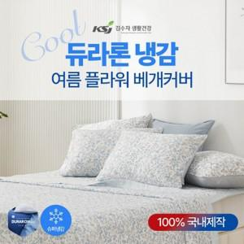

【상세/제작정보】 | 열을 빠르게 흡수하고 분산시켜 즉각적인 시원함을 느낄수 있는 듀라론 냉감 원단

【인쇄/포장옵션】 | / 포장불가능

【공급단가】 | 수량 | 50~ | 100~ | 500~ | 1,000~ | 2,000~
*VAT별도 | SS | 10,560원 | 10,380원 | 10,120원 | 9,940원 | 9,680원

【상품 URL】 | http://www.easy1.co.kr/src/goods_detail.php?gdno=27255

